상품제안서
초미니 스탠드형 코브랜턴, 미니스탠드, 스탠드랜턴, 충전식 | 상품코드: F28067

 |  |  |  |  |  |  | 02-412-0044 | www.easy1.co.kr
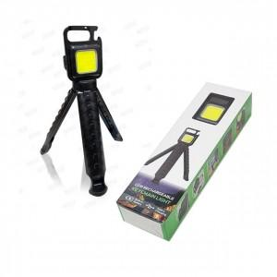

【상세/제작정보】

【인쇄/포장옵션】 | / 포장불가능

【공급단가】 | 수량 | 50~ | 100~ | 500~ | 1,000~ | 2,000~
*VAT별도 | 단가 | 7,200원 | 7,080원 | 6,900원 | 6,780원 | 6,600원

【상품 URL】 | https://dev.easy1.co.kr:443/src/goods_detail.php?gdno=28067

